Quick Response
QUICK RESPONSE PDCA
VIM Data
 |  | Valeo / Contact name [1] |  | PRODUCT (Designation + Ref) [2] |  |  |  |  |  | ORIGIN [3] |  |  |  | Which LLC was already issued on similar problem? [21] |  |  |  | Supplier Incident Details
 |  | Ms Guylaine Midoux (SQA Site Technician) |  | PPC MNG3 / 53342296 |  |  |  |  |  | Warranty |  | Supplier |  | Occurence : Put in place the checklist to control the status of the pallet & the carton box Not detection: Put in place the checklist to control the status of the pallet & the carton box |  |  |  | Supplier Incident number | VWS-W11CHA1-2410-011
 |  |  |  |  |  |  |  |  |  | 0km Return |  | Logistic |  |  |  |  |  | Valeo SRM Incident number | VWS-W11CHA1-2410-011
 |  |  |  |  |  |  |  |  |  | Internal |  | Project |  |  |  |  |  | Date of Valeo notification | 2024-10-29
 |  |  |  |  |  |  |  |  |  |  |  | Safety |  |  |  |  |  | Opened date & Time | 2024/11/06 - 00:00

 |  |  |  |  |  |  |  |  |  |  |  |  |  | Put in place the checklist to control the status of the pallet & the carton box
 | WHAT IS THE PROBLEM ? > Use 5W + 2H to know what is the Current Situation ? |  |  |  |  |  |  |  |  |  |  |  |  | Did you detect any VARIABILITY during sorting ? [22]
 | 5W2H |  |  |  |  |  | CHARACTERIZATION |  |  |  |  |  |  |  | Real data of the detected VARIABILITY...? ( please identify the involved standards ) | Standard issue?[28] | Deployment issue?[29] | Enforcement issue?[30] | Factor(s) to include in FTA Occ or FTA Non Det
 | WHAT happened? [4] | The height of the grounding terminal issue NOK parts: the heights measured are n°1 = 3,87 mm and n°2 = 2,15 mm OK part: the height mesured n°1 = 3,91mm and n°2 = 3,76 mm Standard:The height of grounding terminal should be between 3.6 and 4.1 mm Box traceability: 2874065312005 of 241013 |  |  |  |  | What is the difference between good and bad parts? [11] |  |  | Bad partNOK parts: the heights measured are n°1 = 3,87 mm and n°2 = 2,15 mm (waiting for th bad part reception) Good part= = 3,76 mm Standard =[3,6mm-4,1mm] |  |  |  | 1/ ... in the MACHINE SETTINGS [23] | NO | NO | NO | NO | NO

 | WHY is it a problem? [5] | The motor is NOK ok on the interference control station. |  |  |  |  | Was part produced in the standard process? [12] |  |  | Yes the part was produced in the normal process without special event |  |  |  | 2/ ... in the OPERATIONS [24] | NO | NO | NO | NO | NO

 | WHEN detected [6] | October 29th, 2024 |  |  |  |  | When was it manufactured at Supplier? [13] |  |  | 13/10/2024 Morning shift
 |  |  |  |  |  |  |  |  |  |  |  |  |  | 3/ ... in the QUALITY CONTROLS [25] | NO | NO | NO | NO | NO
 | WHO detected? [7] (name of operator) | Pauline Laborderie |  |  |  |  | Who manufactured? [14] |  |  | Coil Assembly: 3821 khalifa samia Level B Final Control: 3939 BEN AMMAR CHERIFA 2804 HAMMAMI SAMIA

 | WHERE detected? [8] | on the inteference control station + control jig of MNG3-4 brush card |  |  |  |  | In which other application or processes product is used? [15] |  |  | NO other application |  |  |  | 4/ ... in the RAW MATERIAL [26] | NO | NO | NO | NO | NO

 | HOW detected? [9] | Process rejection + control jig of MNG3-4 brush card |  |  |  |  | Are we capturing the defect when reinjecting product in normal process? [16] |  |  | Waiting for the bad part reception
 |  |  |  |  |  |  |  |  |  |  |  |  |  | 5/ ...in the PROJECT ACTIVITY [27] Category applicable until SOP + 6 Months | NO | NO | NO | NO | NO
 | HOW MANY bad parts? [10] | 1 NOK on 56 assembled parts |  |  |  |  | Did a similar problem happen previously at customer or internally? [17] |  |  | VWS-W11CHA1-2302-008

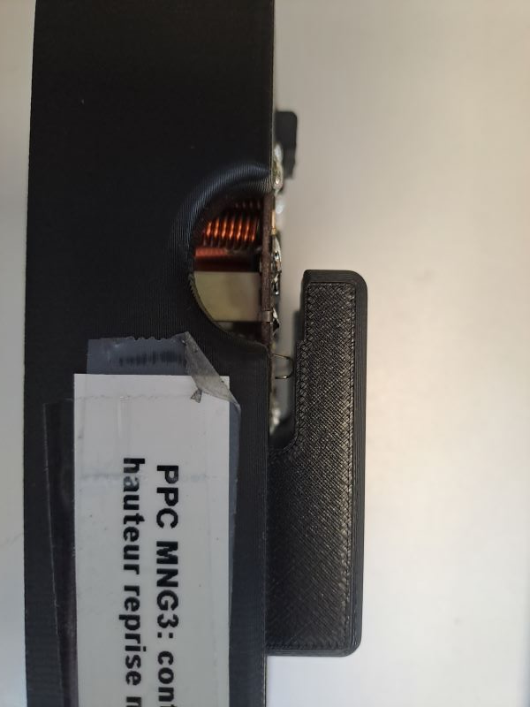
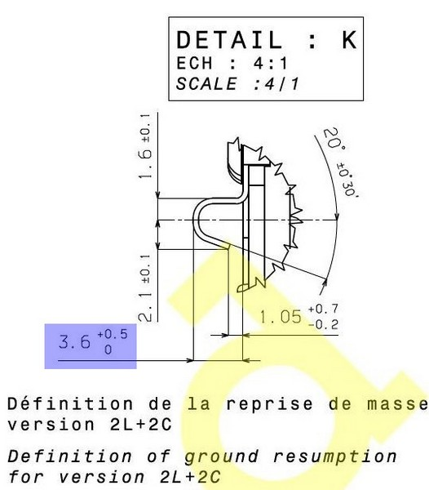
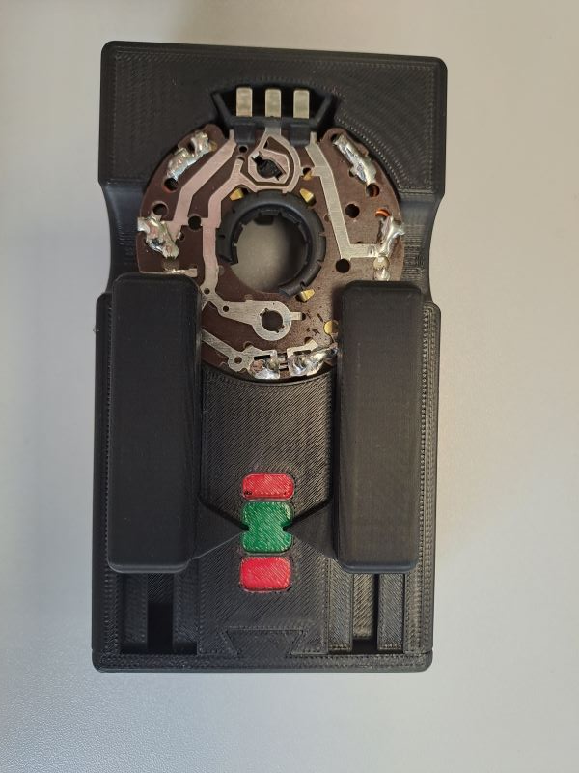
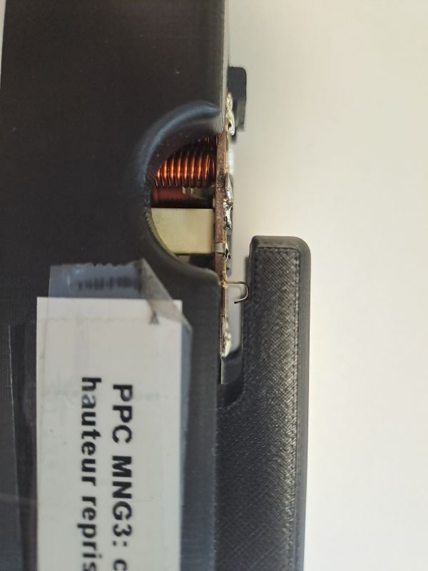
 | 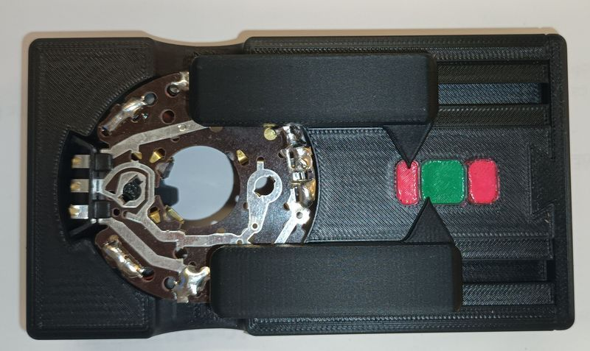 BAD PART [18] |  |  |  |  |  | GOOD PART [19] |  |  |  |  |  |  | WHAT ARE THE IMMEDIATE COUNTERMEASURES (24 hours)?

 |  |  |  |  |  |  |  |  |  |  |  |  |  | 1. IMMEDIATE COUNTERMEASURES IN SUPPLIER PERIMETER ? [31] |  |  | WHO |  | DATE | WHERE

 |  |  |  |  |  |  |  |  |  |  |  |  |  | Quality Alert |  |  | Abir C

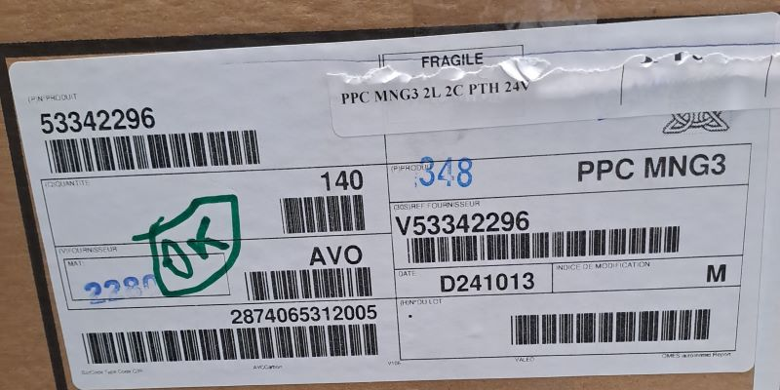
 |  |  |  |  |  |  |  |  |  |  |  |  |  | Meeting QRQC Site after the quality alert |  |  | Aymen G

 | SORTING ACTIVITY to protect customer [20]

 |  |  | Nb. NG Parts | Nb. Sorted |  | PPM |  |  | Sorting date | WHO |  | Identification OK parts |  | 2. IMMEDIATE COUNTERMEASURES IN VALEO LINE ? [32] |  |  | WHO |  | DATE | WHERE
 | -Results of sorting in Valeo Customer plant |  |  |  | = | '----' |  | PPM
 | -Results of sorting in Valeo plant |  |  |  |  | '----' |  | PPM
 | -Results of sorting in Other Valeo plants |  |  |  |  | '----' |  | PPM
 | -Results of sorting in Transport |  |  |  | = | '----' |  | PPM
 | -Results of sorting in Valeo Logistics platform |  |  |  |  | '----' |  | PPM
 | -Results of sorting in Supplier Logistics platform |  |  |  | = | '----' |  | PPM
 | -Results of sorting in Supplier plant |  | 0 | 840 | = | 0 |  | PPM | 2024-11-02 | Moufida BA
 | -Results of sorting in after-sales stocks |  |  |  | = | '----' |  | PPM
 | TOTAL SORTING |  | 0 | 840 | = | 0 |  | PPM

 | Production dates of sorted parts | From | To |  |  |  |  | First certified good shipment: |  |  | Label's Number |  | Date
 |  | 2024-10-28 | 2024-11-02 |  |  |  |  |  |  |  | 241102 |  | 2024-11-02
 | Period of NG parts | Earliest NG part Date | Latest NG part Date |  |  |  |  |  |  |  | Identification OK parts / OK pallets
 |  | na | na

 | VALEO CAN DETECT THE DEFECT ON THE PRODUCTION LINE AT 100% (YES/NO) ? |  |  |  |  |  |  |  |  |  | If not, Supplier must set up a control at 100% on the Valeo line

analysis
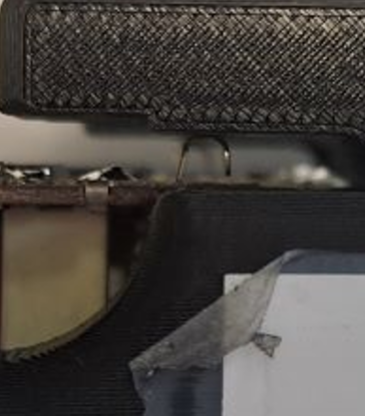
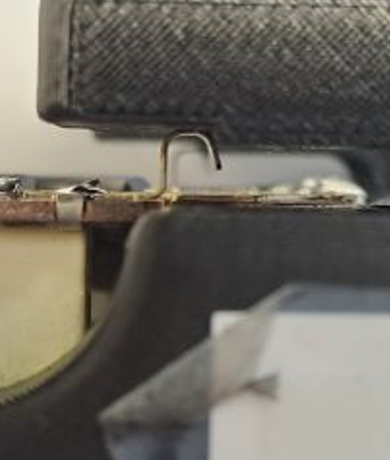

Process Flow

PROCESS FLOW [1]

FTA Occ & 5 Whys
FACTOR TREE ANALYSIS FOR OCCURRENCE Why the problem occurred ?

PROBLEM DESCRIPTION (Valeo view) [1]

4M [2] | FACTORS [3] | CONTROL POINT [4] |  | STANDARD [5] |  | FACTOR VALUE ON OK PARTS [6] | FACTOR VALUE ON BAD PARTS [7] | JUDGMENT |  |  | Potential Root Causes | 5 WHYs Physical > System > Managment actions [13]
 |  |  |  |  |  |  |  | Std OK [10] | Meet std [11] | Direct link [12]
 |  |  |  |  |  | Good Part / Situation taken as reference [8] ............................. | Bad Part / Situation taken as reference [9] .............................
MATERIAL | Contact ground dimension | Who ? | Quality agent | What is the standard value? | Ground height =3,6 +0,5/-0 | Ground height 1st part = 3,82 mm 2nd part = 3,87 mm 3rd part = 3,83 mm | Ground height 1st part = 3,82 mm 2nd part = 3,87 mm 3rd part = 3,83 mm | Y | Y | N |  | 1st WHY | 2nd WHY | 3rd WHY | 4th WHY | 5th WHY
 |  | Does what ? | measure the height of the ground
 |  | When ? | at reception | Where is the standard? | Drawing
 |  | Where ? | incoming inspection
 |  | How ? | by caliper | Standard Number and Index? | DRW-53221267
 |  | How many parts/often ? | 3 parts/batch
METHOD | Condition of the hole of ground in crimping machine | Who ? | Operator | What is the standard value? | Clean the fixture of the crimping check no presence of burr in the hole of the ground | Fixture clean no burr in the hole of the ground | Fixture clean no burr in the hole of the ground | Y | Y | N |  | 1st WHY | 2nd WHY | 3rd WHY | 4th WHY | 5th WHY
 |  | Does what ? | Clean the fixture & check the hole
 |  | When ? | SOP, each hour | Where is the standard? | Maintenance level 1 instruction
 |  | Where ? | Crimping machine
 |  | How ? | manually | Standard Number and Index? | PS12.3-M5 ind. 4
 |  | How many parts/often ? | each hour
METHOD | crimping machine parameters | Who ? | Adjuster | What is the standard value? | pressure = {5bars- 7bars] | pressure = 6,1 bar | pressure = 6,1 bar | Y | Y | N |  | 1st WHY | 2nd WHY | 3rd WHY | 4th WHY | 5th WHY
 |  | Does what ? | put the right parameters
 |  | When ? | SOP/ maintenance intervention | Where is the standard? | Seeting instruction
 |  | Where ? | Crimping machine
 |  | How ? | manually | Standard Number and Index? | PS12.3-M3 ind. 1
 |  | How many parts/often ? | 100%
METHOD | Handling of parts by operators | Who ? | Operators | What is the standard value? | Take the part from the backelite, don't touch the ground | Operators take the parts from the backelite without touch the ground | Operators take the parts from the backelite without touch the ground | Y | Y | N |  | 1st WHY | 2nd WHY | 3rd WHY | 4th WHY | 5th WHY
 |  | Does what ? | Manipulate parts
 |  | When ? | serial production | Where is the standard? | work instruction of each steps
 |  | Where ? | all the process
 |  | How ? | manually | Standard Number and Index? | PS12.3-M3 ind. 1
 |  | How many parts/often ? | 100% of parts
METHOD | management of between steps | Who ? | operators | What is the standard value? | Use the alveolus to move the parts from the step to next one | parts between steps in the alveolus | parts between steps in the alveolus | Y | Y | N |  | 1st WHY | 2nd WHY | 3rd WHY | 4th WHY | 5th WHY
 |  | Does what ? | transfert the parts
 |  | When ? | serial production | Where is the standard? | work instruction of each steps
 |  | Where ? | from steps to the next one
 |  | How ? | manually in alveolus | Standard Number and Index?
 |  | How many parts/often ? | 100%
METHOD | Electrical test evacuation part | Who ? | Electrical test | What is the standard value? | After the contunuity test, the electrical test evacuat the part by the clamp on the convoyer | Parts evacuated on the convoyer without damaging the contact | Parts evacuated on the convoyer without damaging the contact | Y | Y | N |  | 1st WHY | 2nd WHY | 3rd WHY | 4th WHY | 5th WHY
 |  | Does what ? | test the conformity of the parts
 |  | When ? | serial production | Where is the standard? | Work instruction
 |  | Where ? | Electrical test
 |  | How ? | automatic | Standard Number and Index? | PS12.1-M3 ind. 1
 |  | How many parts/often ? | 100%
METHOD | Packaging operation | Who ? | Packaging agent | What is the standard value? | put 2 pallets in the same container | Carton box of the MNG3 in upper side of the container | Carton box of the MNG3 in lower side of the container | N | Y | D | The parts are damaged during pallet perapartion | 1st WHY | 2nd WHY | 3rd WHY | 4th WHY | 5th WHY
 |  | Does what ? | pachage the cartons box |  |  |  |  |  |  |  |  | The GND contact was dammaged during packaging | The carton boxes contained te bad part is putted in the bottom side of the pallet | The pallet packaging is not protected by the corners and covers | Bad packaging design from SOP
 |  | When ? | Before expedition | Where is the standard? | packaging instruction
 |  | Where ? | final product Warehouse
 |  | How ? | manually | Standard Number and Index?
 |  | How many parts/often ? | 100% of cartons box

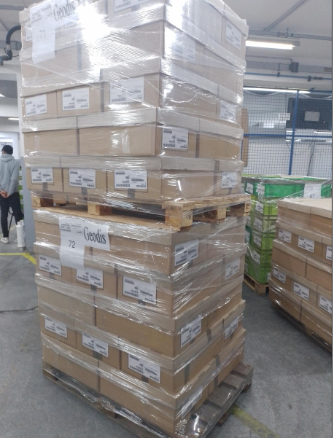
MNG2 carton box
MNG3 carton box risk to damage the ground

StEDE3 Matrix
 | StEDE3 Workstation Assessment v2.5
 |  |  |  |  |  |  | 0

Supplier :
Plant location :
Assessment date : |  |  | StEDE3 ASSESSMENT RESULT : |  |  |  | 0/ 9
Workstation assessed :
Assessor / Company
Setter :
Operator : |  |  |  |  |  |  | For supplier self assesment activity, column to be assessed by:
Step 1 : 360° Variability Hunting |  |  | Step 2 : StEDE3 Matrix |  |  |  | Direct Manager of the user |  | Manager from an other APU/Department

Silent Workstation observation for 10/15 min, to detect any potential Variability related to : - machine settings - operator activities - quality controls |  |  | StEDE3 Matrix Excellence Through Standards |  |  |  | EXISTING ? | DEPLOYED ? How were the users trained to apply this STANDARD ? ( including their Direct Manager if not the trainer ) | ENFORCED ? What is the Direct Manager of the users doing to ensure the strict and continuous EXECUTION of this STANDARD ?
 |  |  |  |  |  |  | Clear, Visible, Quantified, Doable. | Respected by users. Can be explained by users. | The Direct Manager checks on genba the respect of the standards and in case a gap is found an action is defined
 |  |  | For a given Process / Workstation : Are StANDARDS for… | … Set-up Parameters … |  | Parameters list, values and limits and necessary work instructions to set the machine/workstation up for production of the selected part number (to be compared with those used during the FDPR / IS) |  |  |  | 
 |  |  |  | ... Work Instructions … |  | Instructions defining how to operate the station safely, to produce parts, and how to maintain the equipment. |  |  |  | 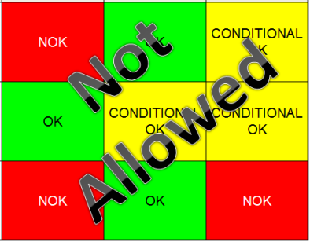
 |  |  |  | … Quality Controls … |  | Activities to control the quality of the operation or of the product after transformation to ensure only good parts are transferred to the next station |  |  |  | 

 | Conclusion :

Step 3 : Findings
StEDE3 Matrix Excellence Through Standards |  | EXISTING ? | DEPLOYED ? | ENFORCED ? |  | "Reduction of the variability in our processes, being production or administrative, is key to ensure the sustainability of any continuous improvement"
0 / 9 |  | Clear, Visible, Quantified, Doable. | Respected by users. Can be explained by users. | Audited by direct manager on Genba at a frequency defined based on frequency of usage of standard. | Category (Ex / Dep / Enf) | Findings and next steps |  |  | Owner | Date | Status | Is FMEA update required ? Yes / No | If "Yes", done date
For a given Process / Workstation : Are StANDARDS for… | ...Set-up Parameters … | 0 | 0 | 0 |  | Finding #1 : Next step :

 |  |  |  |  |  | Finding #2 : Next step :

 |  |  |  |  |  | Finding #3 : Next step :

 | ... Work Instructions … | 0 | 0 | 0 |  | Finding #1 : Next step :

 |  |  |  |  |  | Finding #2 : Next step :

 |  |  |  |  |  | Finding #3 : Next step :

 | ...Quality Controls … | 0 | 0 | 0 |  | Finding #1 : Next step :

 |  |  |  |  |  | Finding #2 : Next step :

 |  |  |  |  |  | Finding #3 : Next step :

 | VALEO signature |  |  |  |  |  | SUPPLIER signature

